1
Pozycja | Nazwa | Jednostka miary | Ilość
1 | Papier do wydruku cyfrowego | op | 5

 | Papier A3 MONDI Laser Color Copy 160 g/m2 (250 ark/op), satynowy

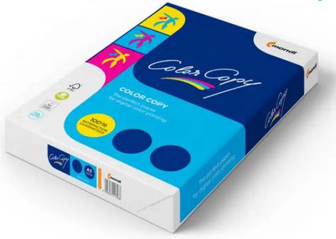

 | Zdjęcia mają charakter poglądowy

